14_CFG_AUTH
CFG AUTH LOGIN
Node và cạnh bám AuthService::login().

N | E | V(G)=E-N+2 | Số basis path tối thiểu | Node | Câu lệnh / quyết định
16 | 20 | 6 | 6 | 1 | Entry
Cạnh T/F được ghi trực tiếp trên sơ đồ |  |  |  | 2 | Validator::validate(username, password)
 |  |  |  | 3 | errors không rỗng?
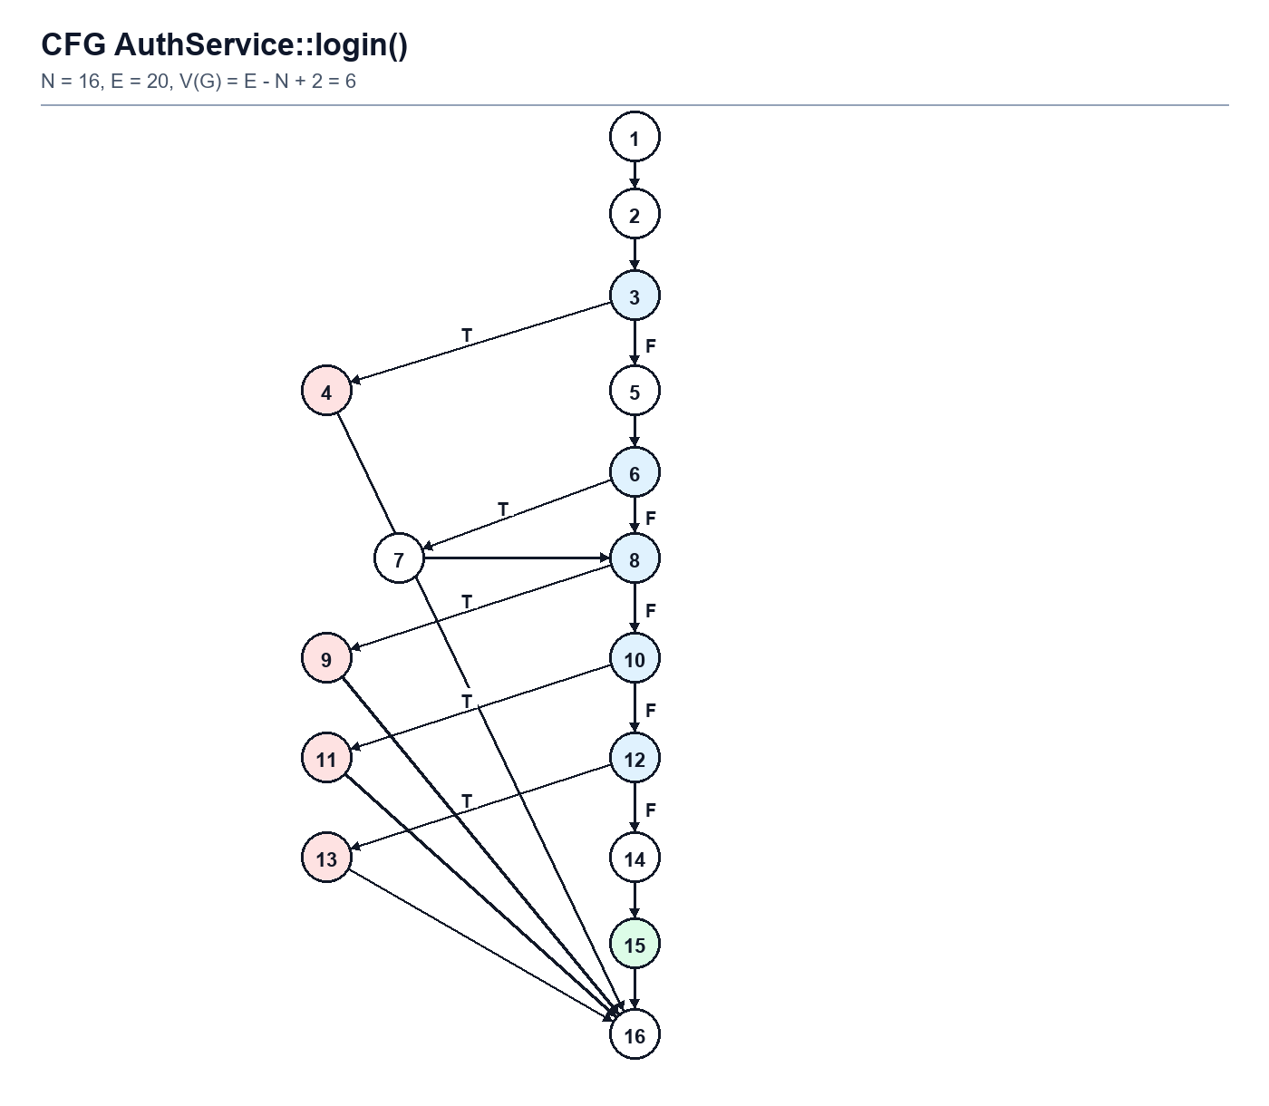
 |  |  |  | 4 | return 400
 |  |  |  | 5 | trim username; lấy password
 |  |  |  | 6 | findByUsername; user === null?
 |  |  |  | 7 | findByEmail
 |  |  |  | 8 | user === null?
 |  |  |  | 9 | return 401: user không tồn tại
 |  |  |  | 10 | !password_verify?
 |  |  |  | 11 | return 401: sai mật khẩu
 |  |  |  | 12 | Status !== active?
 |  |  |  | 13 | return 403
 |  |  |  | 14 | unset Password
 |  |  |  | 15 | return 200
 |  |  |  | 16 | Exit

Path | Chuỗi node | Điều kiện | Test liên kết
P1 | 1-2-3(T)-4-16 | Thiếu input | AUTH-WB-01
P2 | 1-2-3(F)-5-6(T)-7-8(T)-9-16 | Không tìm thấy user | AUTH login path P2
P3 | ...6(F)-8(F)-10(T)-11-16 | Sai mật khẩu | AUTH-WB-03
P4 | ...10(F)-12(T)-13-16 | Tài khoản banned | AUTH-WB-04
P5 | ...12(F)-14-15-16 | Login bằng username | AUTH-WB-05
P6 | ...6(T)-7-8(F)-10(F)-12(F)-14-15-16 | Login bằng email | AuthLoginPathTest P6

15_CFG_PRODUCT
CFG PRODUCT CREATE
Node và cạnh bám ProductService::createProduct().

N | E | V(G)=E-N+2 | Số basis path tối thiểu | Node | Câu lệnh / quyết định
16 | 20 | 6 | 6 | 1 | Entry
Cạnh T/F được ghi trực tiếp trên sơ đồ |  |  |  | 2 | session_status === NONE?
 |  |  |  | 3 | session_start
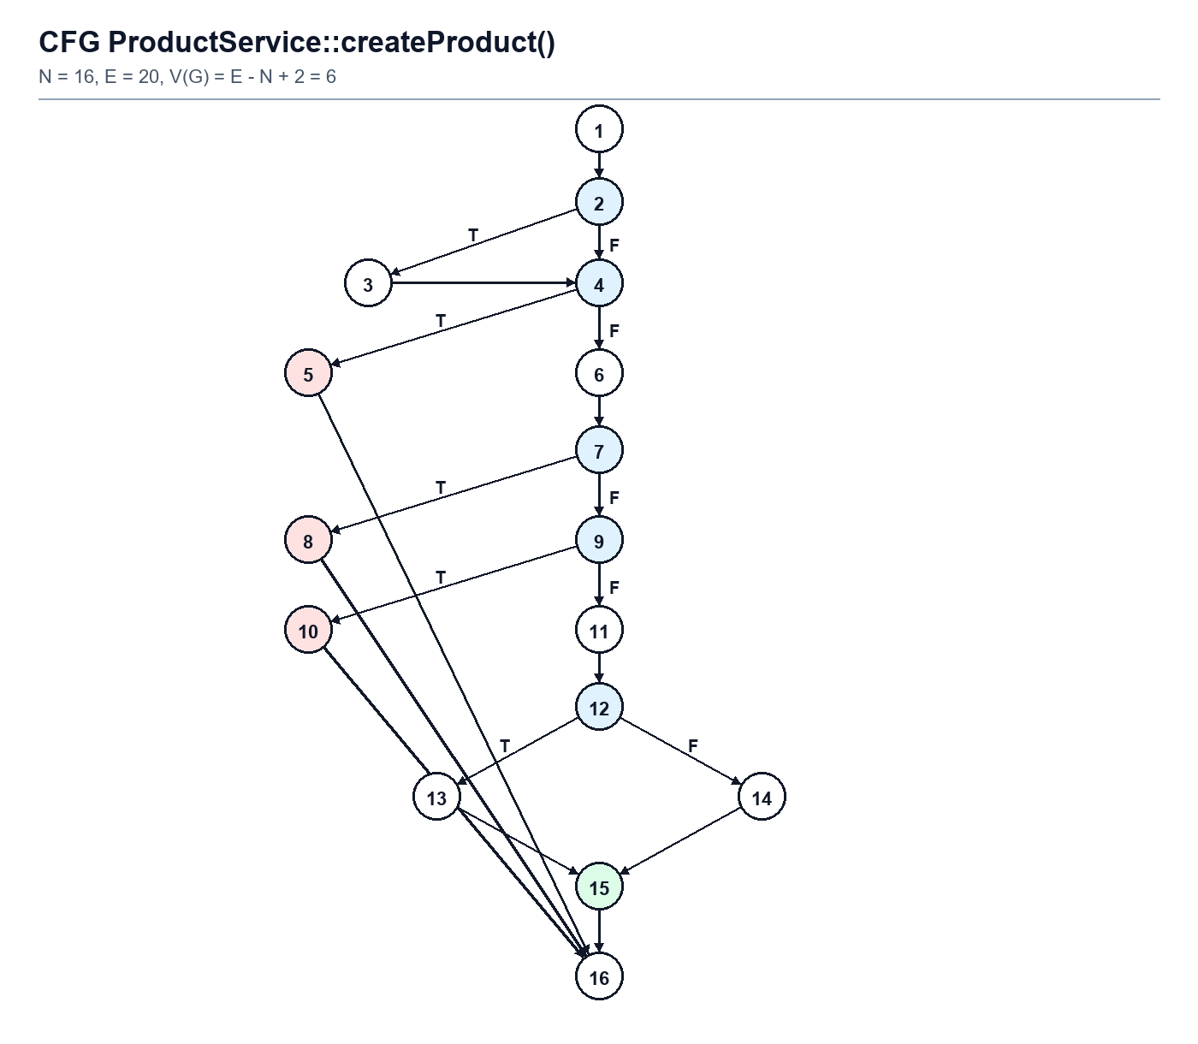
 |  |  |  | 4 | empty user_id?
 |  |  |  | 5 | return 401
 |  |  |  | 6 | sellerId + validation rules
 |  |  |  | 7 | errors không rỗng?
 |  |  |  | 8 | return 400 validation
 |  |  |  | 9 | price <= 0?
 |  |  |  | 10 | return 400 price
 |  |  |  | 11 | build insertData
 |  |  |  | 12 | isset(stock_quantity)?
 |  |  |  | 13 | stock = intval(input)
 |  |  |  | 14 | stock = 1
 |  |  |  | 15 | repository create + return 201
 |  |  |  | 16 | Exit

Path | Chuỗi node | Điều kiện | Test liên kết
P1 | 1-2(T)-3-4(T)-5-16 | Session chưa mở; guest | PROD-WB-P1
P2 | 1-2(F)-4(T)-5-16 | Session mở; guest | PROD-WB-P2
P3 | ...4(F)-6-7(T)-8-16 | Validation lỗi | PROD-WB-P3
P4 | ...7(F)-9(T)-10-16 | price <= 0 | PROD-WB-P4
P5 | ...9(F)-11-12(T)-13-15-16 | Có stock | PROD-WB-P5
P6 | ...9(F)-11-12(F)-14-15-16 | Thiếu stock | PROD-WB-P6

16_CFG_ORDER
CFG ORDER CANCEL
Chọn cancelOrder làm CFG đại diện; checkout và updateStatus vẫn có bảng decision/coverage riêng.

N | E | V(G)=E-N+2 | Số basis path tối thiểu | Node | Câu lệnh / quyết định
22 | 29 | 9 | 9 | 1 | Entry
Cạnh T/F được ghi trực tiếp trên sơ đồ |  |  |  | 2 | session_status === NONE?
 |  |  |  | 3 | session_start
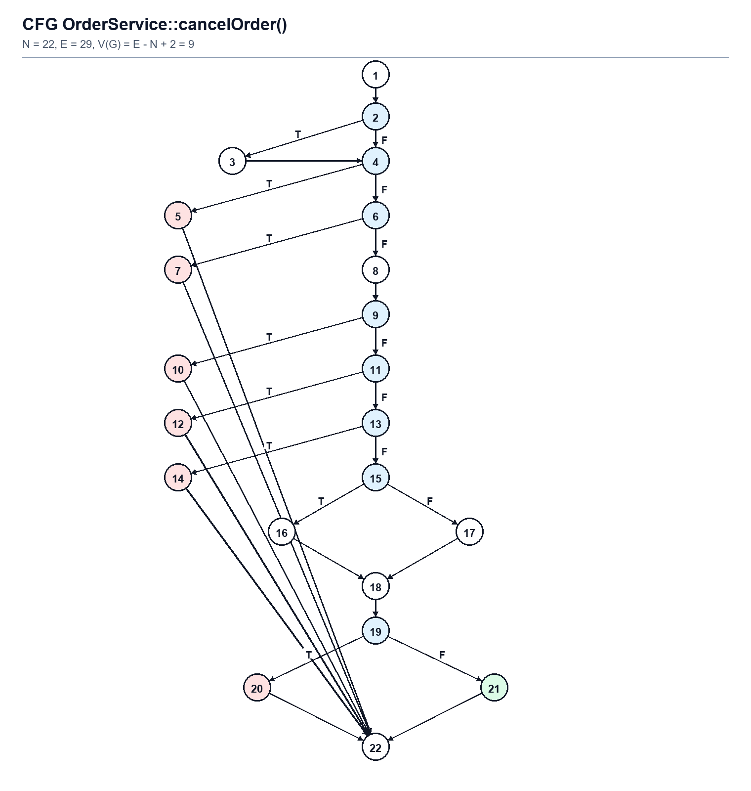
 |  |  |  | 4 | empty user_id?
 |  |  |  | 5 | return 401
 |  |  |  | 6 | empty order_id?
 |  |  |  | 7 | return 400
 |  |  |  | 8 | findById
 |  |  |  | 9 | order === null?
 |  |  |  | 10 | return 404
 |  |  |  | 11 | Buyer_ID !== buyerId?
 |  |  |  | 12 | return 403
 |  |  |  | 13 | Status !== pending?
 |  |  |  | 14 | return 400
 |  |  |  | 15 | isset Quantity?
 |  |  |  | 16 | quantity = input
 |  |  |  | 17 | quantity = 1
 |  |  |  | 18 | cancel transaction + notify
 |  |  |  | 19 | Exception?
 |  |  |  | 20 | return 500
 |  |  |  | 21 | return 200
 |  |  |  | 22 | Exit

Path | Chuỗi node | Điều kiện | Test liên kết
P1 | 1-2(T)-3-4(T)-5-22 | Khởi tạo session rồi 401 | ORDER-WB-CAN-09
P2 | 1-2(F)-4(T)-5-22 | Chưa đăng nhập | ORDER-WB-CAN-01
P3 | ...4(F)-6(T)-7-22 | Thiếu order_id | ORDER-WB-CAN-02
P4 | ...6(F)-8-9(T)-10-22 | Không tìm thấy order | ORDER-WB-CAN-03
P5 | ...9(F)-11(T)-12-22 | Sai buyer | ORDER-WB-CAN-04
P6 | ...11(F)-13(T)-14-22 | Order không pending | ORDER-WB-CAN-05
P7 | ...13(F)-15(T)-16-18-19(F)-21-22 | Quantity có giá trị | ORDER-WB-CAN-06
P8 | ...15(F)-17-18-19(F)-21-22 | Quantity mặc định 1 | ORDER-WB-CAN-07
P9 | ...15(T)-16-18-19(T)-20-22 | Transaction exception | ORDER-WB-CAN-08

17_CFG_ADMIN
CFG NOTIFICATION MARK AS READ
Node và cạnh bám NotificationService::markAsRead().

N | E | V(G)=E-N+2 | Số basis path tối thiểu | Node | Câu lệnh / quyết định
10 | 12 | 4 | 4 | 1 | Entry
Cạnh T/F được ghi trực tiếp trên sơ đồ |  |  |  | 2 | session_status === NONE?
 |  |  |  | 3 | session_start
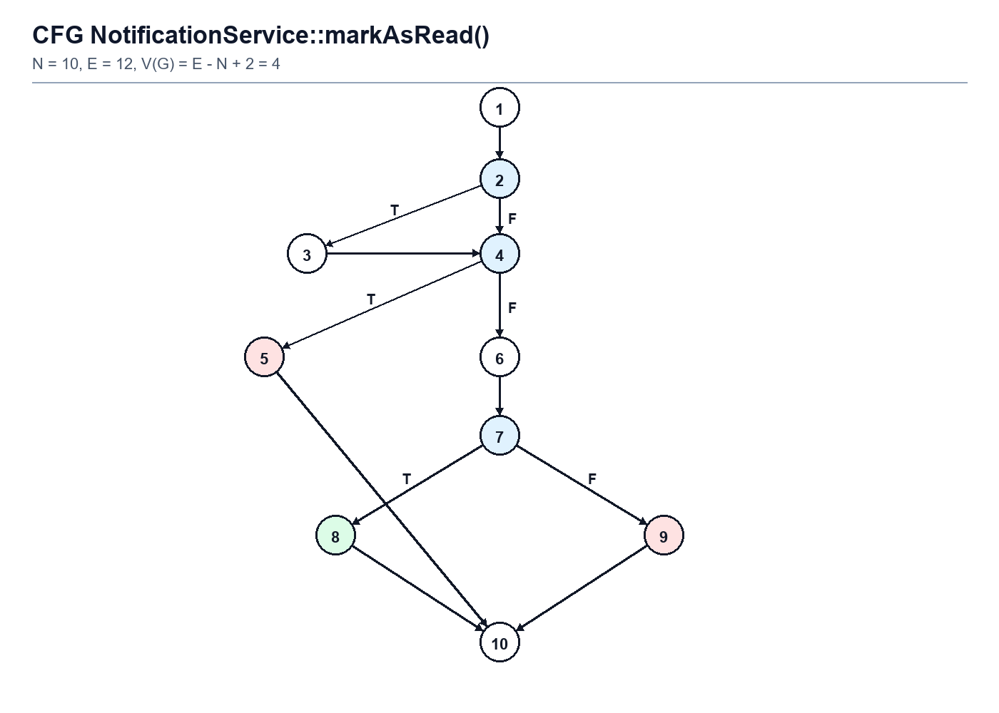
 |  |  |  | 4 | empty user_id?
 |  |  |  | 5 | return 401
 |  |  |  | 6 | repository markAsRead
 |  |  |  | 7 | success?
 |  |  |  | 8 | return 200
 |  |  |  | 9 | return 400
 |  |  |  | 10 | Exit

Path | Chuỗi node | Điều kiện | Test liên kết
P1 | 1-2(T)-3-4(T)-5-10 | Session chưa mở; guest | WB00
P2 | 1-2(F)-4(T)-5-10 | Session mở; guest | WB01
P3 | 1-2(F)-4(F)-6-7(T)-8-10 | Repository true | WB02
P4 | 1-2(F)-4(F)-6-7(F)-9-10 | Repository false | WB03

